Imagenes
AÑO | NOMBRE | FOTO | Lugar | FOTO2 | Plantilla enlace
2015 | Playa de las Catedrales (Lugo) | 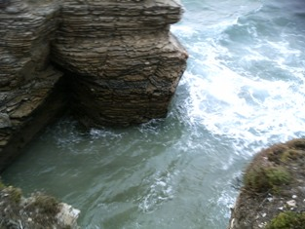 | Fatima (Portugal) | 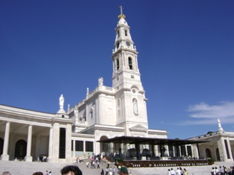
2016 | Perro: Cruce Mastín con Pastor Alemán | 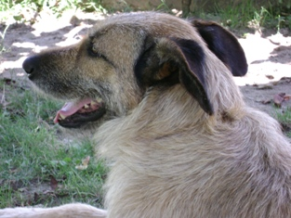 | Gatito (cruce madre Persa) | 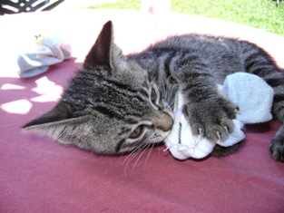
2017 | Malpica (Galicia) |  | Puesta de Sol | 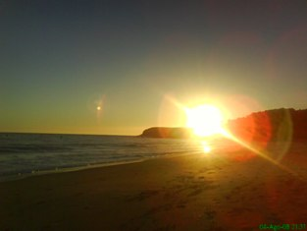
2018 | Nazaret (Portugal) | 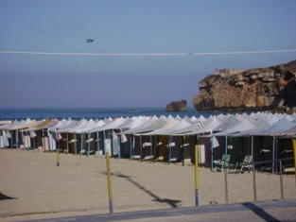 | Castillo de Arena | 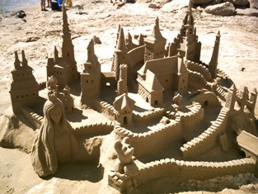
2019 | Nombre de la imagen | Acuda a la hoja imagenes y pegue la foto correspondiente a este año | 2020 Nombre de la imagen | Acuda a la hoja imagenes y pegue la foto correspondiente a este año
2020 | Nombre de la imagen | Acuda a la hoja imagenes y pegue la foto correspondiente a este año | 2020 Nombre de la imagen | Acuda a la hoja imagenes y pegue la foto correspondiente a este año
2020 | Nombre de la imagen | Acuda a la hoja imagenes y pegue la foto correspondiente a este año | 2020 Nombre de la imagen | Acuda a la hoja imagenes y pegue la foto correspondiente a este año
2021 | Nombre de la imagen (1) | Acuda a la hoja imagenes y pegue la foto correspondiente a este año | Nombre de la imagen (2) | Inserte la imagen que desea en la hoja imagenes delaño correspondiente
2022 | Nombre de la imagen | Acuda a la hoja imagenes y pegue la foto correspondiente a este año | Nombre imagen | Acuda a la hoja imagenes y pegue la foto correspondiente a este año
2023 | Nombre de la imagen | Acuda a la hoja imagenes y pegue la foto correspondiente a este año | Nombre imagen | Acuda a la hoja imagenes y pegue la foto correspondiente a este año
2024 | Nombre de la imagen | Acuda a la hoja imagenes y pegue la foto correspondiente a este año | Nombre imagen | Acuda a la hoja imagenes y pegue la foto correspondiente a este año
2025 | Nombre de la imagen | Acuda a la hoja imagenes y pegue la foto correspondiente a este año | Nombre imagen | Acuda a la hoja imagenes y pegue la foto correspondiente a este año
2026 | Nombre de la imagen | Acuda a la hoja imagenes y pegue la foto correspondiente a este año | Nombre imagen | Acuda a la hoja imagenes y pegue la foto correspondiente a este año
2027 | Nombre de la imagen | Acuda a la hoja imagenes y pegue la foto correspondiente a este año | Nombre imagen | Acuda a la hoja imagenes y pegue la foto correspondiente a este año
2028 | Nombre de la imagen | Acuda a la hoja imagenes y pegue la foto correspondiente a este año | Nombre imagen | Acuda a la hoja imagenes y pegue la foto correspondiente a este año
2029 | Nombre de la imagen | Acuda a la hoja imagenes y pegue la foto correspondiente a este año | Nombre imagen | Acuda a la hoja imagenes y pegue la foto correspondiente a este año
2030 | Nombre de la imagen | Acuda a la hoja imagenes y pegue la foto correspondiente a este año | Nombre imagen | Acuda a la hoja imagenes y pegue la foto correspondiente a este año
2031 | Nombre de la imagen | Acuda a la hoja imagenes y pegue la foto correspondiente a este año | Nombre imagen | Acuda a la hoja imagenes y pegue la foto correspondiente a este año
2032 | Nombre de la imagen | Acuda a la hoja imagenes y pegue la foto correspondiente a este año | Nombre imagen | Acuda a la hoja imagenes y pegue la foto correspondiente a este año
2033 | Nombre de la imagen | Acuda a la hoja imagenes y pegue la foto correspondiente a este año | Nombre imagen | Acuda a la hoja imagenes y pegue la foto correspondiente a este año
2034 | Nombre de la imagen | Acuda a la hoja imagenes y pegue la foto correspondiente a este año | Nombre imagen | Acuda a la hoja imagenes y pegue la foto correspondiente a este año
2035 | Nombre de la imagen | Acuda a la hoja imagenes y pegue la foto correspondiente a este año | Nombre imagen | Acuda a la hoja imagenes y pegue la foto correspondiente a este año
2036 | Nombre de la imagen | Acuda a la hoja imagenes y pegue la foto correspondiente a este año | Nombre imagen | Acuda a la hoja imagenes y pegue la foto correspondiente a este año
2037 | Nombre de la imagen | Acuda a la hoja imagenes y pegue la foto correspondiente a este año | Nombre imagen | Acuda a la hoja imagenes y pegue la foto correspondiente a este año
2038 | Nombre de la imagen | Acuda a la hoja imagenes y pegue la foto correspondiente a este año | Nombre imagen | Acuda a la hoja imagenes y pegue la foto correspondiente a este año
2039 | Nombre de la imagen | Acuda a la hoja imagenes y pegue la foto correspondiente a este año | Nombre imagen | Acuda a la hoja imagenes y pegue la foto correspondiente a este año
2040 | Nombre de la imagen | Acuda a la hoja imagenes y pegue la foto correspondiente a este año | Nombre imagen | Acuda a la hoja imagenes y pegue la foto correspondiente a este año
2041 | Nombre de la imagen | Acuda a la hoja imagenes y pegue la foto correspondiente a este año | Nombre imagen | Acuda a la hoja imagenes y pegue la foto correspondiente a este año
2042 | Nombre de la imagen | Acuda a la hoja imagenes y pegue la foto correspondiente a este año | Nombre imagen | Acuda a la hoja imagenes y pegue la foto correspondiente a este año
2043 | Nombre de la imagen | Acuda a la hoja imagenes y pegue la foto correspondiente a este año | Nombre imagen | Acuda a la hoja imagenes y pegue la foto correspondiente a este año
2044 | Nombre de la imagen | Acuda a la hoja imagenes y pegue la foto correspondiente a este año | Nombre imagen | Acuda a la hoja imagenes y pegue la foto correspondiente a este año
2045 | Nombre de la imagen | Acuda a la hoja imagenes y pegue la foto correspondiente a este año | Nombre imagen | Acuda a la hoja imagenes y pegue la foto correspondiente a este año
2046 | Nombre de la imagen | Acuda a la hoja imagenes y pegue la foto correspondiente a este año | Nombre imagen | Acuda a la hoja imagenes y pegue la foto correspondiente a este año
2047 | Nombre de la imagen | Acuda a la hoja imagenes y pegue la foto correspondiente a este año | Nombre imagen | Acuda a la hoja imagenes y pegue la foto correspondiente a este año
2048 | Nombre de la imagen | Acuda a la hoja imagenes y pegue la foto correspondiente a este año | Nombre imagen | Acuda a la hoja imagenes y pegue la foto correspondiente a este año
2049 | Nombre de la imagen | Acuda a la hoja imagenes y pegue la foto correspondiente a este año | Nombre imagen | Acuda a la hoja imagenes y pegue la foto correspondiente a este año
2050 | Nombre de la imagen | Acuda a la hoja imagenes y pegue la foto correspondiente a este año | Nombre imagen | Acuda a la hoja imagenes y pegue la foto correspondiente a este año
2051 | Nombre de la imagen | Acuda a la hoja imagenes y pegue la foto correspondiente a este año | Nombre imagen | Acuda a la hoja imagenes y pegue la foto correspondiente a este año
2052 | Nombre de la imagen | Acuda a la hoja imagenes y pegue la foto correspondiente a este año | Nombre imagen | Acuda a la hoja imagenes y pegue la foto correspondiente a este año
2053 | Nombre de la imagen | Acuda a la hoja imagenes y pegue la foto correspondiente a este año | Nombre imagen | Acuda a la hoja imagenes y pegue la foto correspondiente a este año
2054 | Nombre de la imagen | Acuda a la hoja imagenes y pegue la foto correspondiente a este año | Nombre imagen | Acuda a la hoja imagenes y pegue la foto correspondiente a este año
2055 | Nombre de la imagen | Acuda a la hoja imagenes y pegue la foto correspondiente a este año | Nombre imagen | Acuda a la hoja imagenes y pegue la foto correspondiente a este año
2056 | Nombre de la imagen | Acuda a la hoja imagenes y pegue la foto correspondiente a este año | Nombre imagen | Acuda a la hoja imagenes y pegue la foto correspondiente a este año
2057 | Nombre de la imagen | Acuda a la hoja imagenes y pegue la foto correspondiente a este año | Nombre imagen | Acuda a la hoja imagenes y pegue la foto correspondiente a este año
2058 | Nombre de la imagen | Acuda a la hoja imagenes y pegue la foto correspondiente a este año | Nombre imagen | Acuda a la hoja imagenes y pegue la foto correspondiente a este año
2059 | Nombre de la imagen | Acuda a la hoja imagenes y pegue la foto correspondiente a este año | Nombre imagen | Acuda a la hoja imagenes y pegue la foto correspondiente a este año
2060 | Nombre de la imagen | Acuda a la hoja imagenes y pegue la foto correspondiente a este año | Nombre imagen | Acuda a la hoja imagenes y pegue la foto correspondiente a este año
...

